Задание
В файле приведён фрагмент базы данных «Кино» о кинопоказах в городе М. База данных состоит из трёх таблиц.
Таблица «Кинотеатры» содержит записи о кинотеатрах города М:

Таблица «Залы» содержит записи о залах кинотеатров города М. Мэр города очень любит птиц, поэтому все залы названы в честь пернатых:

Таблица «Сеансы» содержит записи о фильмах, которые были в прокате в промежуток с 1 сентября по 30 ноября:

Используя информацию из приведённой базы данных, определите, в каком из залов кинотеатра «Октябрь» было наибольшее количество сеансов в октябре.

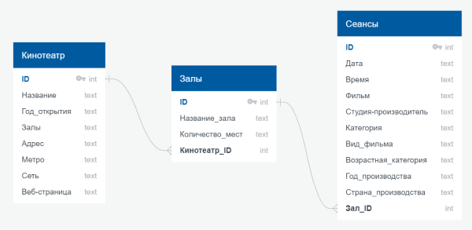

В ответе запишите только число — id зала. Если под ответ подходит несколько залов, укажите зал с наименьшим id.

